1.通常ナマコ
1. 通常ナマコ
▶INDEX |  |  | ▶TOP

 |  | このシートについて
 |  |  |  | このシートは 通常ナマコ の仕様をまとめたシートです。

 |  |  |  | 1. 1 概要

 |  |  |  |  | 全体イメージ
 |  |  |  |  | 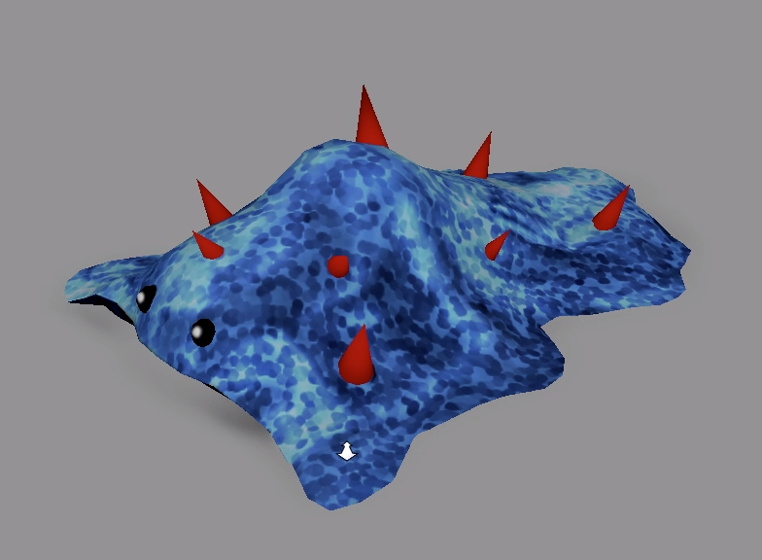 |  |  | ■名称
 |  |  |  |  |  |  |  |  | ナマコッコ

 |  |  |  |  |  |  |  | ■特殊効果
 |  |  |  |  |  |  |  |  | なし

 |  |  |  |  |  |  |  | ■説明
 |  |  |  |  |  |  |  |  | プレイヤーがナマコッコに近づくと、ナマコッコは体を大きくのけぞらせ、
 |  |  |  |  |  |  |  |  | プレイヤーを捕食する。

 |  |  |  | 1. 2 動作

 |  |  |  |  | ・ナマッコッコが移動するには、ステージ上に移動地点を複数配置し、決められた順番に移動する。
 |  |  |  |  | が移動ポイントとなり、決められた順番通りに移動する。
 |  |  |  |  | 最大数値まで移動すると、最小の数値に移動する。

6
5
4
3
2
1
6
5
4
3
2
1
ナマコッコ

ナマコッコ

ナマコッコ

 |  |  |  |  |  |  | 水
ナマコッコ
ナマコッコ
ナマコッコ
ナマコッコ

 |  |  |  |  |  | ナマコッコのトゲは水中に入ることで、赤く発行する。

 |  |  |  | 1. 3 プレイヤーとの関係

 |  |  |  |  | ・プレイヤーにとって害のある存在、ゲーム上での敵キャラクターとなる。

 |  |  |  |  | ・プレイヤーがナマコッコに触れると、ナマコッコが『』のモーションを行う。
 |  |  |  |  | ナマコッコに視界という概念が存在しないため、ナマコッコの前方にプレイヤーが居ても追いかけてくるなどの挙動はしない。

 | 以上

2.帯電ナマコ
2. 帯電ナマコ
▶INDEX |  |  | ▶TOP

 |  | このシートについて
 |  |  |  | このシートは 帯電ナマコ の仕様をまとめたシートです。

 |  |  |  | 2. 1 概要

 |  |  |  |  | 全体イメージ
 |  |  |  |  | 後日画像更新 | ■名称
 |  |  |  |  |  |  | 帯電ナマコッコ

 |  |  |  |  |  | ■特殊効果
 |  |  |  |  |  |  | なし

 |  |  |  |  |  | ■説明
 |  |  |  |  |  |  | プレイヤーがナマコッコに近づくと、ナマコッコは体を大きくのけぞらせ、
 |  |  |  |  |  |  | プレイヤーを捕食する。

 |  |  |  |  |  |  | 常に帯電エフェクトをまとっている

 |  |  |  | 2. 2 発生条件

 |  |  |  |  | ・通常のナマコッコに雷が落ちた際に、ナマコッコが帯電することで帯電ナマコとなる。
 |  |  |  |  | その際に通常ナマコッコから電気ナマコッコへとモデルも切り替わる。

 |  |  |  | 2. 3 効果内容

 |  |  |  |  | ・帯電ナマコッコは地上にいる際は、通常ナマコと変わりないが、水中に入ることで効果が発揮される。
 |  |  |  |  | 水中に電気を帯びさせ、その状態の水にプレイヤーが入ると、痺れてn秒間動けなくなる。
 |  |  |  |  | ※nはプランナーが変更できるようにしてください。
 |  |  |  |  | 動けない間も酸素ゲージは通常(水中にいるとき)と同じ速度で減っていく。

 |  |  |  |  | ・帯電ナマコッコが水中にいる間は、水面にも帯電エフェクトが発生する。

 |  |  |  |  | ・プレイヤーは一度痺れると、次に痺れるまでにn秒間の間痺れ耐性が存在し、その間は痺れることがない。
 |  |  |  |  | ※nはプランナーが変更できるようにしてください。

②
 |  |  |  |  | ■プレイヤーが効果を受ける例 |  |  | ■参考イメージ
 |  |  |  |  |  |  |  | ①帯電ナマコが水中に存在する際の水面エフェクト
 |  |  |  |  |  |  |  | ②プレイヤーが帯電ナマコの効果をうけ、ビリビリしているイメージ
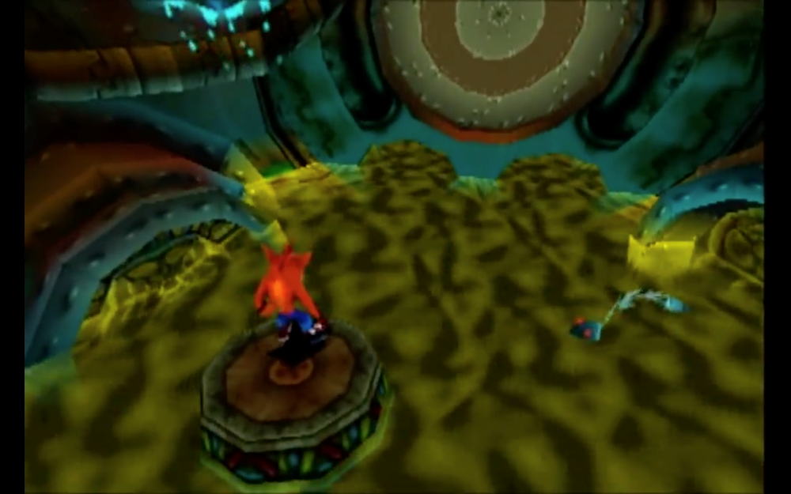
①

P
P
帯電ナマコッコ
帯電ナマコッコ

 |  |  |  |  | ■プレイヤーが効果を受けない例

P
帯電ナマコッコ

 |  |  |  |  | プレイヤーと帯電ナマコが水に触れていないため、帯電ナマコの効果は受けない。

 | 以上

3.乾燥ナマコ
3. 乾燥ナマコ
▶INDEX |  |  | ▶TOP

 |  | このシートについて
 |  |  |  | このシートは 乾燥ナマコ の仕様をまとめたシートです。

 |  |  |  | 3. 1 概要

 |  |  |  |  | 全体イメージ
 |  |  |  |  | 後日画像更新 |  |  |  | ■名称
 |  |  |  |  |  |  |  |  |  | 乾燥ナマコッコ

 |  |  |  |  |  |  |  |  | ■特殊効果

 |  |  |  |  |  |  |  |  | ■説明
 |  |  |  |  |  |  |  |  |  | 通常ナマコがブロック状になっており、ステージに溜まる水に乾燥ナマコが完全に浸かることで、
 |  |  |  |  |  |  |  |  |  | 乾燥ナマコから通常ナマコへと変化する。

 |  |  |  | 3. 2 動作

 |  |  |  |  |  | 乾燥 |  |  | 乾燥
 |  |  |  |  |  | ナマコ |  |  | ナマコ

 |  |  |  |  |  |  | 水 |  |  |  | 水 |  | 水
ナマコッコ

 |  |  |  |  | ▲この状態では、乾燥ナマコが水に浸かってはいますが、 |  |  | ▲乾燥ナマコが完全に水に浸かってはいますが、 |  |  |  | ▲変化したナマコッコは乾燥ナマコがあった地点から
 |  |  |  |  | てっぺんまで浸かっていないため通常ナマコには変化しません。 |  |  | 完全に通常ナマコには変化しません。 |  |  |  | 地面に向かって落下していきます。
 |  |  |  |  |  |  |  |  |  |  |  | 着地し終わったナマコッコは、『1.通常ナマコ』と同様の挙動を行います。
 |  |  |  |  |  |  |  |  |  |  |  | ※一度『通常ナマコ』に変化した後に、乾燥ナマコに変化しなおす可能性があるため、
 |  |  |  |  |  |  |  |  |  |  |  | 何かしらフラグが立つと乾燥ナマコに変化するような設計にしてください。
 |  |  |  | 3. 3 プレイヤーとの関係

 |  |  |  |  | 別タブの『1.通常ナマコ』と同様。

 | 以上

